ALC
 |  |  | ALTO DAS CANAS

1. DESCRIÇÃO
Identificação: | Origem de abastecimento de Canas |  |  |  |  | Código: | ALC
 |  |  |  |  |  | Sector:
Resumo:
A rede é abastecida por captações subterrâneas situadas na zona de Canas, equipadas com bombas submersíveis. As bombas submersíveis situam-se a 70 m de profundidade e possuem características idênticas. Reservatório com estrada de água acima da superfície livre.

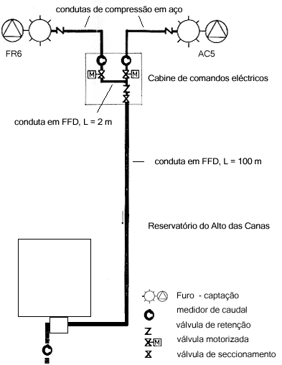
2.CONFIGURAÇÃO NO CADASTRO

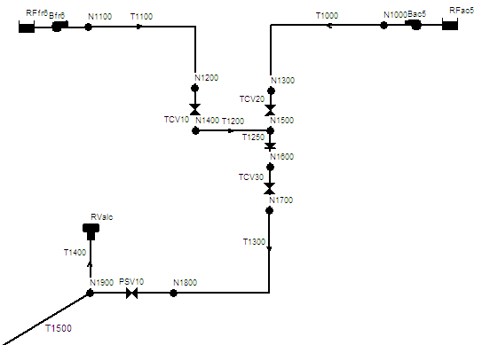
3.CONFIGURAÇÃO E NOMENCLATURA NO MODELO

Legenda

 | Dispositivo |  |  | ID
 | reservatórios de nível fixo |  |  | RFfr6, RFac5
 | reservatórios de nível variável |  |  | Rvalc
 | bombas |  |  | Bfr6, Bac5
 | válvulas de seccionamento |  |  | TCV10, TCV20, TCV30
 | tubagens |  |  | T1200, T1300, T1500
 | nós com medição |  |  | N1200, N1300, N1900
 | nós de consumo
 | válvulas de retenção |  |  | T1250
 | válvulas de alívio |  |  | PSV10
 | válvulas reguladoras de caudal |  |  | não existe
 | by-pass seccionável (troços) |  |  | não existe

4.RESERVATÓRIOS DE NÍVEL VARIÁVEL: GEOMETRIA E COTAS

CÉLULA 1 | ID | RValc |  |  | VALOR
tipo
tipo de secção transversal |  |  |  |  | rectangular
diâmetro (diâmetro equivalente ou curva de volume) |  |  |  |  | largura =14 m; Dequivalente = 16.00
cota da soleira |  |  |  |  | 253.00
altura de entrada de água |  |  |  |  | 4.50
altura de água mínima |  |  |  |  | 1.00
altura de água máxima |  |  |  |  | 4.00

CÉLULA 2 | ID |  |  |  | VALOR
tipo
tipo de secção transversal
diâmetro (diâmetro equivalente ou curva de volume)
cota da soleira
altura de entrada de água
altura de água mínima
altura de água máxima

5. VÁLVULAS
válvulas de seccionamento (TCV) válvula de alívio (PSV) regulada para a altura de entrada de água no reservatório

6. TUBAGENS

ID | Comprimento | Diâmetro | Rugosidade
 | (m) | (mm) | (-)
T1200 | 2.00 | 200 | 110
T1300 | 100.00 | 200 | 110
T1500 | 5310.00 | 200 | 110

7. ESTAÇÕES ELEVATÓRIAS

Identificação/localização: |  | Bombas submersíveis das captações de Canas

ID da bomba | Tipo |  | Curva | Q | H | Pot. | Vel.
 |  |  |  |  | m c. a. |  | -
Bfr6 |  |  | CAN_Bac5&Bfr6 | 20.00 | 80.00
Bac5 |  |  | CAN_Bac5&Bfr6 | 20.00 | 80.00

8. CAPTAÇÕES

Identificação/localização: |  | Captações de Canas

ID da captação | Nível de água | ID da bomba | Conduta de compressão
 | (m) |  | ID | comp. (m) | D (mm)
RFfr6 | 183 | Bfr6 | T1100 | 85 | 200
RFac5 | 183 | Bac5 | T1000 | 85 | 200

9. REGRAS DE OPERAÇÃO

Descrição:
Funcionamento das bombas submersíveis Bfr6 e Bac5 regulado pelo nível no reservatório. O funcionamento operacional refere-se à época normal de consumos.

Níveis de operação dos reservatórios (m):
 |  | Época
 |  | baixa | média | alta
nível máximo |  |  | 4.00
nível mínimo |  |  | 1.00
nível inicial de modelação |  |  | 2.00

Consigna de caudal:
 | Máximo contratual | Época (valores-guia da FCV)
 |  | baixa | média | alta

Controlos:
ÉPOCA BAIXA
Configuração:

REGRA |  |  |  | COMENTÁRIOS

ÉPOCA MÉDIA
Configuração:

REGRA |  |  |  | COMENTÁRIOS
RULE RValc_Bfr6&Bac5_OPEN IF tank RValc level below 2.5 THEN pump Bfr6 status is OPEN and pump Bac5 status is OPEN

RULE RValc_Bfr6&Bac5_CLOSED IF tank RValc level above 3.9 THEN pump Bfr6 status is CLOSED and pump Bac5 status is CLOSED

ÉPOCA ALTA
Configuração:

REGRA |  |  |  | COMENTÁRIOS

10. COMENTÁRIOS

MOI
 |  |  | MOINHOS

1. DESCRIÇÃO
Identificação: | Ponto de entrega dos Moinhos |  |  |  |  | Código: | MOI
 |  |  |  |  |  | Sector:
Resumo:
O reservatório dos Moinhos constitui um ponto de entrega para esta povoação. Este é composto por duas células com características idênticas e com entrada de caudal acima da superfície livre. A montante do reservatório existe uma válvula reguladora de caudal que se encontra aberta.

2.CONFIGURAÇÃO NO CADASTRO
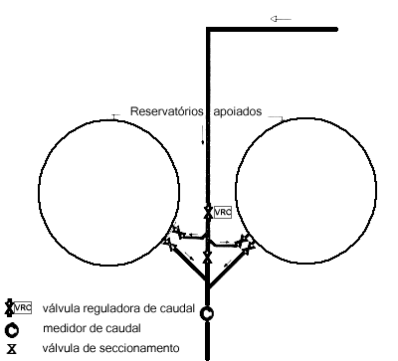

3.CONFIGURAÇÃO E NOMENCLATURA NO MODELO
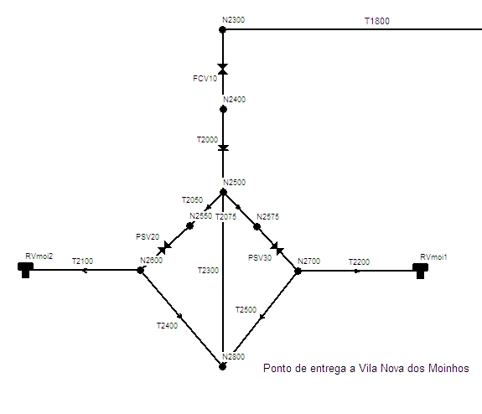

Legenda

 | Dispositivo |  |  | ID
 | reservatórios de nível fixo |  |  | não existe
 | reservatórios de nível variável |  |  | RVmoi1, Rvmoi2
 | bombas |  |  | não existe
 | válvulas de seccionamento |  |  | T2300, T2400, T2500
 | tubagens |  |  | não existe
 | nós com medição |  |  | N2800
 | nós de consumo |  |  | N2800
 | válvulas de retenção |  |  | T2000
 | válvulas de alívio |  |  | PSV20, PSV30
 | válvulas reguladoras de caudal |  |  | FCV10
 | by-pass seccionável (troços) |  |  | T2300

4.RESERVATÓRIOS: GEOMETRIA E COTAS

CÉLULA 1 | ID | RVmoi1 |  |  | VALOR
tipo
tipo de secção transversal |  |  |  |  | circular
diâmetro (diâmetro equivalente ou curva de volume) |  |  |  |  | 10.00
cota da soleira |  |  |  |  | 230.00
altura de entrada de água |  |  |  |  | 4.50
altura de água mínima |  |  |  |  | 1.00
altura de água máxima |  |  |  |  | 4.00

CÉLULA 2 | ID | RVmoi2 |  |  | VALOR
tipo
tipo de secção transversal |  |  |  |  | circular
diâmetro (diâmetro equivalente ou curva de volume) |  |  |  |  | 10.00
cota da soleira |  |  |  |  | 230.00
altura de entrada de água |  |  |  |  | 4.50
altura de água mínima |  |  |  |  | 1.00
altura de água máxima |  |  |  |  | 4.00

5. VÁLVULAS
válvulas de seccionamento (TCV) válvula de alívio (PSV) regulada para a altura de entrada de água no reservatório válvula reguladora de caudal (FCV) regulada para a consigna de caudal

6. TUBAGENS

ID | Comprimento | Diâmetro | Rugosidade
 | (m) | (mm) | (-)
T1800 | 1500.00 | 200 | 110

7. ESTAÇÕES ELEVATÓRIAS

Identificação/localização:

ID da bomba | Tipo |  | Curva | Q | H | Pot. | Vel.
 |  |  |  |  | m c. a. |  | -

8. CAPTAÇÕES

Identificação/localização:

ID da captação | Nível de água | ID da bomba | Conduta de compressão
 | (m) |  | ID | comp. (m) | D (mm)

9. REGRAS DE OPERAÇÃO

Descrição:
Funcionamento das válvulas PSV20 e PSV30 regulado pelo nível de água nas células do reservatório. O funcionamento operacional refere-se à época normal de consumos.

Níveis de operação dos reservatórios (m):
 |  | Época
 |  | baixa | média | alta
nível máximo |  |  | 4.00
nível mínimo |  |  | 1.00
nível inicial de modelação |  |  | 2.00

Consigna de caudal:
 | Máximo contratual | Época (valores-guia da FCV)
 |  | baixa | média | alta
 |  |  | 11.00

Controlos:
ÉPOCA BAIXA
Configuração:

REGRA |  |  |  | COMENTÁRIOS

ÉPOCA MÉDIA
Configuração:

REGRA |  |  |  | COMENTÁRIOS
RULE RVmoi1_PSV20&PSV30_OPEN IF tank RVmoi1 level below 1.5 THEN valve PSV20 setting is 4.5 and valve PSV30 setting is 4.5

RULE RVmoi1_PSV20&PSV30_CLOSED IF tank RVmoi1 level above 3.9 THEN valve PSV20 status is CLOSED and valve PSV30 status is CLOSED

ÉPOCA ALTA
Configuração:

REGRA |  |  |  | COMENTÁRIOS

10. COMENTÁRIOS

